Big_O
 |  | Home!A1

 | 'https://towardsdatascience.com/understanding-time-complexity-with-python-examples-2bda6e8158a7
Big O | Big O Notation измерва най-лошия случай на сложност на алгоритъм. Той взема предвид времевата сложност, времето, необходимо на алгоритъма за пълно изпълнение, и пространствената сложност, допълнителното пространство в паметта, изисквано от алгоритъм
Time complexity | Времевата сложност е количествена мярка, която описва времето, необходимо за изпълнение на алгоритъм като функция от дължината на неговия вход.

Разлика между Big O и time complexity
Обхват: Времевата сложност се отнася до действителното време, необходимо на даден алгоритъм за изпълнение за конкретен входен размер, докато нотацията Big O представлява горна граница на скоростта на нарастване на използването на ресурсите на алгоритъма с увеличаване на входния размер.
Ниво на детайлност: Времевата сложност може да предостави по-подробна информация за поведението на даден алгоритъм, включително сценарии за най-добър, най-лош случай и среден случай, както и специфични постоянни фактори и термини от по-нисък ред. Нотацията Big O, от друга страна, предоставя обобщение на високо ниво на скалируемостта или ефективността на алгоритъма, като се фокусира върху доминиращия темп на растеж на използването на ресурсите на алгоритъма.
Summery: В обобщение, времевата сложност е специфична мярка за производителността на алгоритъма, докато нотацията Big O е нотация, използвана за описване на цялостната мащабируемост или ефективност на алгоритъм

Constant Time |  | O(1) | list[2], pop, append, popleeft
Logarithmic Time |  | O(log n) | reduces the size of the input data in each step
Linear Time |  | O(n) | insert, for loop
Quasilinear Time |  | O(n log n)
Quadratic Time |  | O(n^2) | nested for loops
Exponential Time |  | O(2^n)
Factorial Time |  | O(n!)

O(1) constant

Access the element by index
students = ["Sikato", "Boce", "Slavi"]
print(students[1]) |  | Boce

Appending an element ot list
students = ["Sikato", "Boce"]
students.append("Slavi")
print(students)
['Sikato', 'Boce', 'Slavi']

Popping eleement
students = ["Sikato", "Boce"]
students.pop()
print(students) |  | ['Sikato']

from collections import deque
students = deque(["Sikato", "Boce"])
popped_element = students.popleft()
print(popped_element) |  |  | Sikato

O(n) Linear

An algorithm is said to have a linear time complexity when the running time increases in direct proportion to the size of the input data set
It works only if the array is sorted

Inserting an element in a list |  |  |  | For loop
numbers = [1, 2, 3, 4] |  |  |  | numbers = [1, 2, 3, 4]
numbers.insert(0, 0) |  |  |  | searched_element = 4
print(numbers) |  |  |  | for number in numbers:
[0, 1, 2, 3, 4] |  |  |  | if number == searched_element:
 |  |  |  | print(number) | 4

O(log n) Logarithmic Time

An algorithm is said to have a logarithmic time complexity when it reduces the size of the input data in each step (it don’t need to look at all values of the input data)

def binary_search(arr, target): |  |  |  |  |  | left е винаги 0 защото това е началото на масива
left, right = 0, len(arr) - 1 |  |  |  |  |  | right е индекса на последния елемент в масива

while left <= right: |  |  |  |  |  | Ако елементите в масива станат 0 или по-малко, т.е масива е празен, илзез от while loop
mid = left + (right - left) // 2 |  |  |  |  |  | Тук се дели дължината на масива на 2, 0-9=4, 5-9=7, 5-6=5
if arr[mid] == target: |  |  |  |  |  | Проверява дали числото в текущата среда(по индекс) на масива == 12
return mid |  |  |  |  |  | ако е True връща индекса на числото
elif arr[mid] < target: |  |  |  |  |  | Проверява дали числото в текущата среда(по индекс) на масива < 12
left = mid + 1 |  |  |  |  |  | ако е True променя left на mid + 1
else: |  |  |  |  |  | Проверява дали числото в текущата среда(по индекс) на масива > 12
right = mid - 1 |  |  |  |  |  | ако е True променя right на mid - 1

return -1 # Target not found |  |  |  |  |  | върни -1 ако while loop не намери търсеното число 12
 |  |  |  |  |  |  | left | right | mid
# Example usage: |  |  |  |  |  | 1 Iteration | 0 | 9 | 4
arr = [2, 4, 6, 8, 10, 12, 14, 16, 18, 20] |  |  |  |  |  | 2 Iteration | 5 | 9 | 7
target = 12 |  |  |  |  |  | 3 Iteration | 5 | 6 | 5
print("Index of", target, "in the array:", binary_search(arr, target))
Index of 12 in the array: 5 |  |  |  |  |  | алгоримъма намира индеьа на търсеното число 12 на 3-тата интерация на while loop

Алгоритъм за сортиране на лист с time complexity O(log n)
def merge_sort(arr):
if len(arr) <= 1:
return arr

# Divide the array into two halves
mid = len(arr) // 2
left_half = arr[:mid]
right_half = arr[mid:]

# Recursively sort each half
left_half = merge_sort(left_half)
right_half = merge_sort(right_half)

# Merge the sorted halves
return merge(left_half, right_half)

def merge(left, right):
merged = []
left_index, right_index = 0, 0

# Merge the two halves while they both have elements
while left_index < len(left) and right_index < len(right):
if left[left_index] < right[right_index]:
merged.append(left[left_index])
left_index += 1
else:
merged.append(right[right_index])
right_index += 1

# Add any remaining elements from the left half
while left_index < len(left):
merged.append(left[left_index])
left_index += 1

# Add any remaining elements from the right half
while right_index < len(right):
merged.append(right[right_index])
right_index += 1

return merged

# Example usage:
arr = [4, 11, 6, 1, 10, 14, 16, 2, 20, 12]
sorted_arr = merge_sort(arr)
print(sorted_arr)

O(n*2) Quadratic Time

Performance Is propotional to the square of the size of the data set
data = [1, 2, 3, 4, 5, 6]
for x in data:
for y in data:
print(x, y)

O(2*n) Exponential Time

def fibonacci(n):
if n <= 1:
return n
return fibonacci(n-1) + fibonacci(n-2)

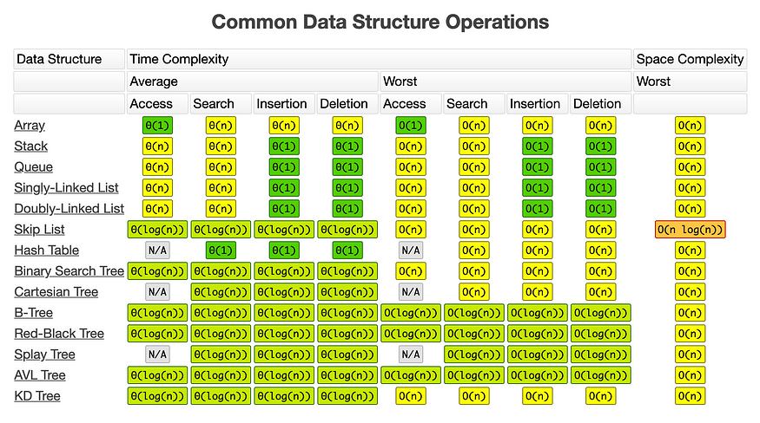

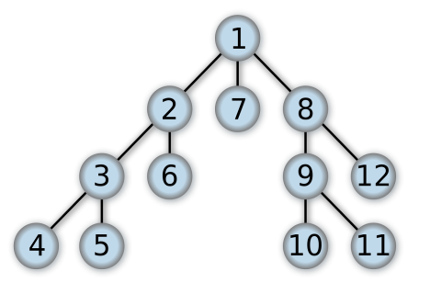
DFS | Dept First Search
Идеята е да започне с търсенето от корена и да стигне до края на един клон
Процеса при който се връщаме към непосетен клон се нарича backtracking
Пример на DFS е намирането на изход в лабиринт

DFS time complexity O = (V+E)
V броя на възлите
Е total branches edges

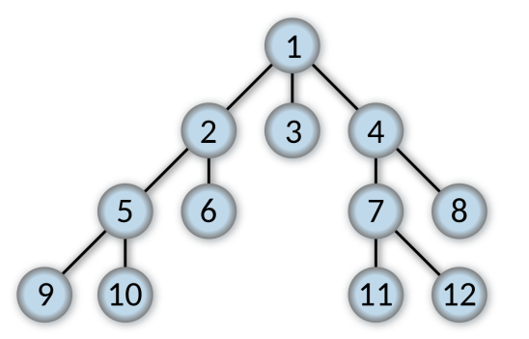
BFS | Breadth First Search
Идеята е да започне търсенето от корена и да търси първо по широчина

Пример на БFS е намирането на следващия ход в шаха

BFS time complexity O = (V+E)
V броя на възлите
Е total branches edges

Sorting algorithms
Използваат се за сортиране на list

Insertion sort
Започва с първия елемент от листа сравявайки го с втория
Ако втория е по-малък от пръвия тогава ги разменя
След това сравнява втория с третия елемент и ако третия е по-малък тогава ги разменя
След това ако третия(който вече е 2-ри) е по-малък от първия тогава пак ги разменя

best-case run time O(n)
worst-case run time O(n**2)
Добър е за list с малки размери

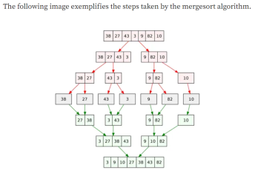
Мerge sort
Идеята е да раздели листа на 2
След това всяка една половина се разделя на 2 също и така докаро не останат само 2 елемента(една двойка)
След това сравнява двата елемента в двойката и ако 2-рия е по-малък ги разменя
След това обединява две дойки и в процеса на обединяане ги сортира в нова група от 4 ел-та

run time O(n log(n))

Quick Sort
Идеята е: избира се едно число по средата на листа
След това се разделя листа на две, едната част с числа по-малки от pivot number и друга с числа по -големи от pivot number

